運轉申報書
臺北市政府再生能源義務用戶設備運轉資料
一、再生能源義務用戶基本資料
用戶名稱 |  |  |  |  |  |  |  |  | 統一編號
聯絡地址 |  |  |  |  |  |  |  |  | 代表電號

二、規劃履行義務資訊(應申報但尚未完成履行)
通知 年度 | 應完成 年度 | 預計完成 年度 | 用戶電號 | 前一年度 平均契約容量 |  | 義務裝置容量計算率 | 義務裝置容量 |  | 扣減裝置容量 (請務必填寫相對應之附件，詳如提醒事項) |  | 應履行義務 裝置容量
 |  |  |  |  | 瓩 |  | 0.000 | 瓩 |  | 瓩 | 0.000 | 瓩
 |  |  |  |  | 瓩 |  | 0.000 | 瓩 |  | 瓩 | 0.000 | 瓩
 |  |  |  |  | 瓩 |  | 0.000 | 瓩 |  | 瓩 | 0.000 | 瓩
 |  |  |  |  | 瓩 |  | 0.000 | 瓩 |  | 瓩 | 0.000 | 瓩
 |  |  |  |  | 瓩 |  | 0.000 | 瓩 |  | 瓩 | 0.000 | 瓩
 |  |  |  |  | 瓩 |  | 0.000 | 瓩 |  | 瓩 | 0.000 | 瓩
 |  |  |  |  | 瓩 |  | 0.000 | 瓩 |  | 瓩 | 0.000 | 瓩
 |  |  |  |  | 瓩 |  | 0.000 | 瓩 |  | 瓩 | 0.000 | 瓩
 |  |  |  |  | 瓩 |  | 0.000 | 瓩 |  | 瓩 | 0.000 | 瓩
 |  |  |  |  | 瓩 |  | 0.000 | 瓩 |  | 瓩 | 0.000 | 瓩
裝置容量合計 |  |  |  | 0.000 | 瓩 |  | 0.000 | 瓩 | 0.000 | 瓩 | 0.000 | 瓩

(一)設置再生能源發電設備(可複選)：
再生能源類別：
 |  |  |  |  |  |  |  |  | 預計設置裝置容量 |  |  | 瓩

(二)購買再生能源電力及憑證： |  |  |  |  |  |  |  |  | 預計履行義務裝置容量 |  |  | 瓩

(三)設置儲能設備： |  |  |  |  |  |  |  |  | 預計履行義務裝置容量 |  |  | 瓩
 |  |  |  |  |  |  |  |  | *儲能設置容量 |  | 0.000 | 度(kWh)
 |  |  |  |  |  |  |  |  | *(設置容量以義務裝置容量乘以最小供電時數2小時計算之)

 |  |  |  |  |  |  |  | 規劃履行義務裝置容量合計： |  |  | 0.000 | 瓩

請接下頁表單

三、完成履行義務資訊(應申報且已完成履行)
通知 年度 | 應完成 年度 | 完成年度 | 用戶電號 | 前一年度 平均契約容量 |  | 義務裝置容量計算率 | 義務裝置容量 |  | 扣減裝置容量 (請務必填寫相對應之附件，詳如提醒事項) |  | 應履行義務 裝置容量
 |  |  |  |  | 瓩 |  | 0.000 | 瓩 |  | 瓩 | 0.000 | 瓩
 |  |  |  |  | 瓩 |  | 0.000 | 瓩 |  | 瓩 | 0.000 | 瓩
 |  |  |  |  | 瓩 |  | 0.000 | 瓩 |  | 瓩 | 0.000 | 瓩
 |  |  |  |  | 瓩 |  | 0.000 | 瓩 |  | 瓩 | 0.000 | 瓩
 |  |  |  |  | 瓩 |  | 0.000 | 瓩 |  | 瓩 | 0.000 | 瓩
 |  |  |  |  | 瓩 |  | 0.000 | 瓩 |  | 瓩 | 0.000 | 瓩
 |  |  |  |  | 瓩 |  | 0.000 | 瓩 |  | 瓩 | 0.000 | 瓩
 |  |  |  |  | 瓩 |  | 0.000 | 瓩 |  | 瓩 | 0.000 | 瓩
 |  |  |  |  | 瓩 |  | 0.000 | 瓩 |  | 瓩 | 0.000 | 瓩
 |  |  |  |  | 瓩 |  | 0.000 | 瓩 |  | 瓩 | 0.000 | 瓩
 |  |  |  |  | 瓩 |  | 0.000 | 瓩 |  | 瓩 | 0.000 | 瓩
 |  |  |  |  | 瓩 |  | 0.000 | 瓩 |  | 瓩 | 0.000 | 瓩
 |  |  |  |  | 瓩 |  | 0.000 | 瓩 |  | 瓩 | 0.000 | 瓩
裝置容量合計 |  |  |  | 0.000 | 瓩 |  | 0.000 | 瓩 | 0.000 | 瓩 | 0.000 | 瓩

(一)再生能源發電設備： |  |  | (請填寫附件一及附件四) |  |  |  |  |  | 完成履行義務裝置容量： |  | 0.000 | 瓩

(二)再生能源電力及憑證： |  |  | (請填寫附件二) |  |  |  |  |  | 完成履行義務裝置容量： |  | 0.000 | 瓩

(三)儲能設備： |  |  | (請填寫附件三及附件五) |  |  |  |  |  | 完成履行義務裝置容量： |  | 0.000 | 瓩
 |  |  |  |  |  |  |  |  | 義務裝置容量合計： |  | 0.000 | 瓩
 |  |  |  |  |  |  |  |  | 完成履行義務裝置容量合計： |  | 0.000 | 瓩
*(請確認義務裝置容量是否滿足完成履行義務裝置容量，未滿足時請確認相對應之附件表單是否有未完成。)
義務用戶簽名或蓋章 |  |  |  |  |  | 填表人 簽名或蓋章 |  |  | 聯絡電話及 電子信箱

提醒事項
請以發函方式申報並檢附運轉申報資料、相關證明文件影本，寄送至臺北市政府產業發展局(臺北市信義區市府路一號10樓)。
一、再生能源義務用戶基本資料：
1、用戶名稱：經合併之再生能源義務用戶請填代表戶名稱。
2、統一編號：由主管機關在設立登記時給予的8位數字代碼。
3、代表電號：經合併之再生能源義務用戶請填代表電號。
4、請義務用戶一併檢附義務執行計畫書同意備查函文影本，以利申報流程辦理。

二、規劃履行義務資訊(應申報但尚未完成義務履行者)：
1、各電號若有合併、異動者，可一併檢附「臺北市政府再生能源義務用戶義務執行計畫書變更內容對照表」一同提交申請審核，以利申報流程辦理。
2、如再生能源義務用戶申請同一法人合併，請代表戶檢附本局通知其他合併戶履行義務相關函文影本。
3、如再生能源義務用戶先前曾提送義務執行計畫書，請用戶一併檢附前次計畫書同意函文影本以利審查。
4、若再生能源義務用戶已有既設之自用發電設備，請檢附發電業執照影本、自用發電設備登記證影本或設備登記文件影本，以利申報流程辦理。

三、完成履行義務資訊(應申報且已完成義務履行者)：
1、各電號若已合併或異動者，請一併檢附相關核定函文影本。
2、再生能源發電設備：請填寫附件1及附件4，尚未取得自用發電設備登記證或設備登記文件者，得以下拉式選單選擇以檢附併聯試運轉函進行申報，並請儘速提供自用發電設備登記證或設備登記文件。
3、再生能源電力及憑證：請填寫附件2，提供再生能源憑證及電能直轉供證明文件，其憑證號碼可以連號表示，另憑證之有效期限，係指憑證所載發電時間應落在義務履行年度之期間內，請一併檢附憑證證明文件。
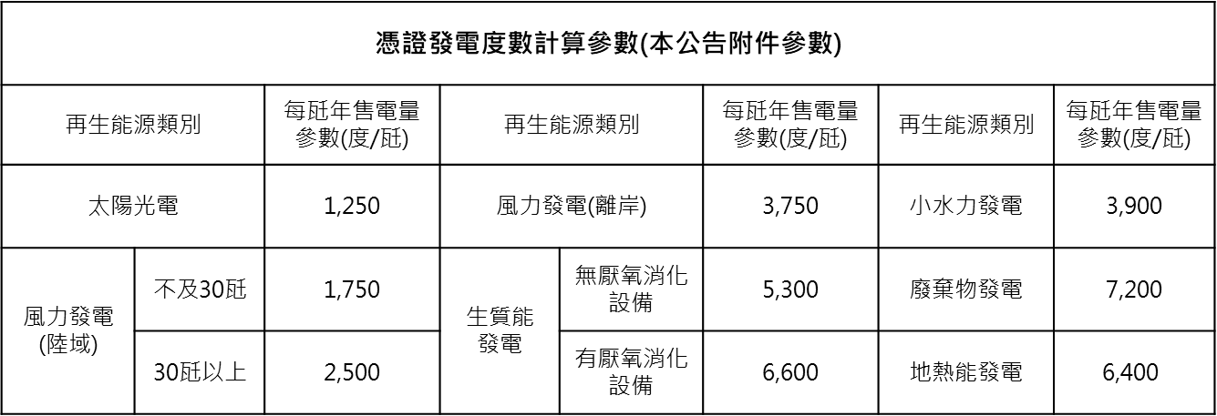

4、儲能設備：請填寫附件3，以取得送電回條日期為儲能設備設置完成日期；請填寫附件5深度放電紀錄、運轉及維運紀錄表。
5、再生能源發電設備或儲能設備，其設備運轉期間之發(放)電功率平均值需達80%，方能計入扣減義務裝置容量，若反之未達80%，且未於主管機關通知期限內改善者，不得計入扣減裝置容量。儲能設備所儲存之電能，應供再生能源義務用戶使用，或參與公用售電業之再生能源義務用戶儲能需量反應相關方案之情形。
6、扣減裝置容容量：請依上述說明填寫扣減設備之對應附件，並須符合前項規定。

四、平均發電功率說明：
符合要件： |  | 再生能源發電設備總發電 ≧ 總裝置容量 x 本公告附件參數x 80%
範例： |  | 完成設置之太陽光電發電設備總裝置容量為500瓩。太陽光電參數為1,250(度/瓩)
判斷標準： |  | 發電功率平均值80%＝ 500瓩 x 1,250(度/瓩) x 80% =500,000(瓩·時)。
實際發電量平均值： |  | 若義務用戶之年發電量為600,000瓩·時；600,000瓩·時 ≥ 500,000瓩·時 符合

五、深度放電功率說明
符合要件： |  | 儲能設備總放電量 / 2小時≧深度放電功率 x 80%
範例： |  | 再生能源義務用戶之儲能設備額定功率為500瓩，標稱容量為1,000瓩·時。
判斷標準： |  | 深度放電功率平均值80%＝500瓩x 80%＝400瓩。
2小時實際深度放電功率平均值： |  |  | 900 瓩·時/ 2小時 ＝ 450瓩；450瓩 ≧ 400瓩。符合

